Card 2 – text

Field | Example content | Option A | Option B | Option C | Author | Image Alt | Image Description | Video Duration Est | Video Alt | Video Description
Title | Reaktywnie czy Proaktywnie?
Text | W życiu codziennym często reagujemy na to, co dzieje się wokół nas. Nazywa się to reaktywnością — czekaniem, reagowaniem lub podążaniem za tym, co robią inni. Proaktywność to coś innego. Oznacza ona przejmowanie inicjatywy, dokonywanie wyborów i działanie, zanim ktoś nas o to poprosi lub da przyzwolenie. Oba podejścia są naturalne. Jednak przywództwo rozwija się, gdy zdecydujesz się działać Proaktywnie.
Quote
Image |  |  |  |  |  |  | A split image showing a woman first observing and hesitating in a group, and then taking initiative and speaking confidently.
Video
Subtitle
Multiple choice question
Open question
List
Last message

Card 4 - Porównanie-rysunek
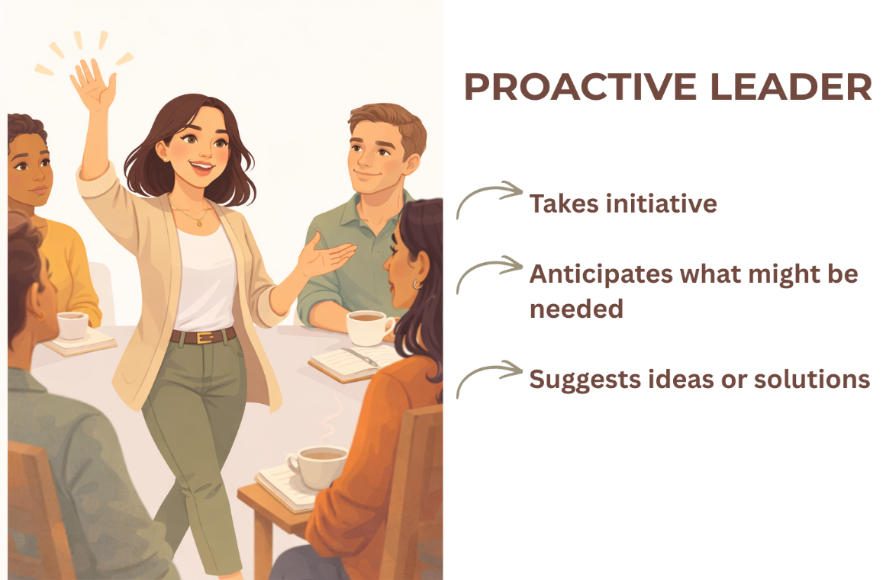
Field | Example content | Option A | Option B | Option C | Author | Image Alt | Image Description | Video Duration Est | Video Alt | Video Description
Title | Znajdź różnice
Text | Która z opcji wydaje ci się bardziej znajoma?
Quote
Image | https://drive.google.com/drive/folders/1eSaYQlUEzckfailf-tI9rt3kOVNV-Ftp?usp=drive_link
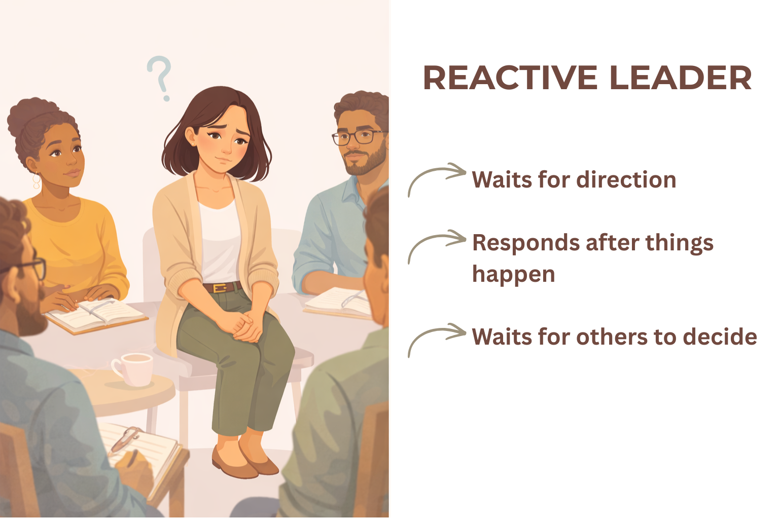
Video
Subtitle
Multiple choice question
Open question
List
Last message

